A
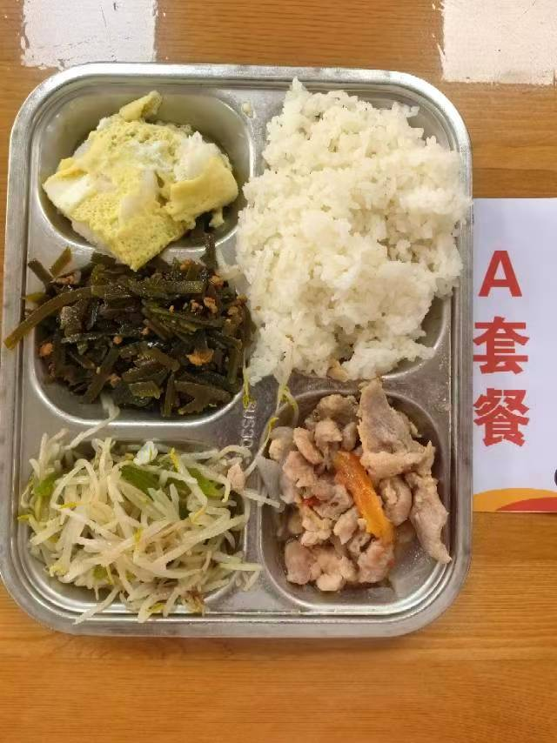
 |  | 中学18元 学生菜单
日期 | 菜谱 | 原料 | 营养
 | 鱼片蒸蛋 | 巴沙鱼片50g,光明鲜鸡蛋60g | 能量 （kcal） | 773.50
 | 茄香肉片 | 肉片85g,洋葱10g,番茄20g | 蛋白质 （g） | 44.90
2026-05-25 | 鱼香海带丝 | 肉糜20g,干海带丝25g | 脂肪 （g） | 20.30
星期一 | 翡翠银芽 | 青圆椒10g,绿豆芽100g | 碳水 （g） | 102.80
 | 米饭 | 海丰优质大米110g | 钙 （mg） | 155.00
 | 冬瓜薏米小排汤 | 冬瓜35g,薏米仁5g,去颈小排块15g | 铁 （mg） | 5.50
 |  |  | VA （μg） | 147.20
 |  |  | VC （mg） | 22.80
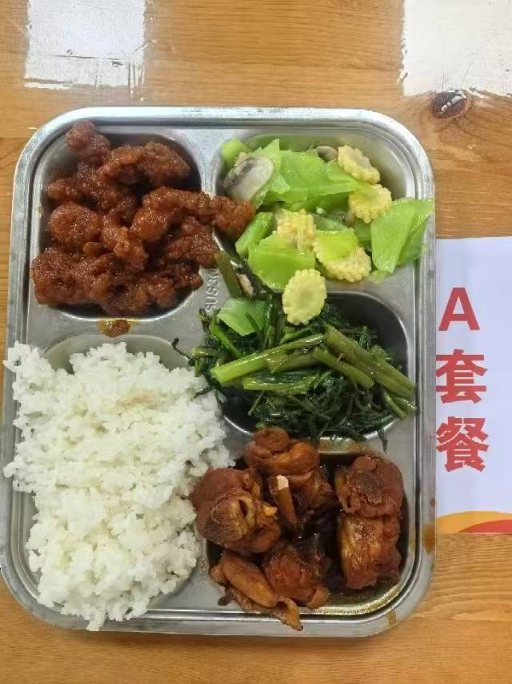
 | 豉油鸡 | 鸡边腿块150g | 能量 （kcal） | 894.90
 | 糖醋里脊 | 咕咾肉100g | 蛋白质 （g） | 51.20
2026-05-26 | 玉米笋莴笋肉片 | 015g,毛莴笋90g,肉片10g,鲜蘑菇10g | 脂肪 （g） | 25.70
星期二 | 蒜茸空心菜 | 空心菜110g | 碳水 （g） | 114.70
 | 米饭 | 海丰优质大米110g | 钙 （mg） | 155.50
 | 牛肉粉丝汤 | 牛前肉块15g,粉丝10g | 铁 （mg） | 7.10
 |  |  | VA （μg） | 193.20
 |  |  | VC （mg） | 9.30
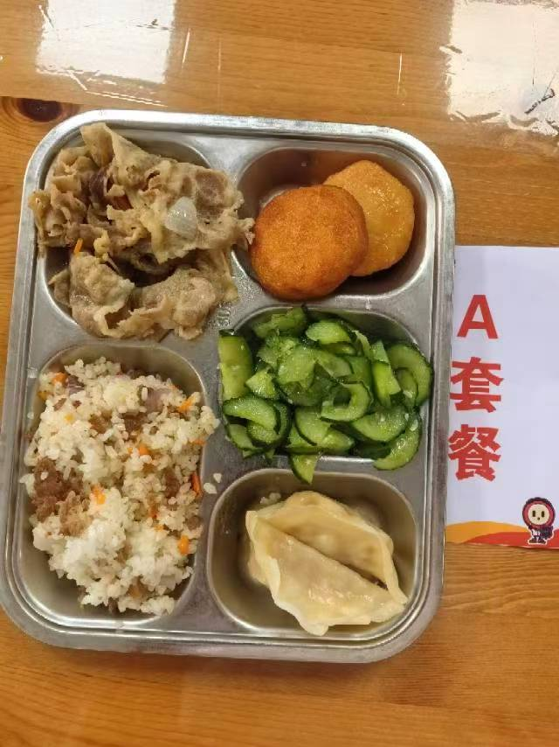
 | 泰汁鱼饼 | 40g鱼饼2只,泰式甜辣酱7g | 能量 （kcal） | 885.50
 | 葱爆肥牛 | 肥牛卷100g,洋葱20g,胡萝卜10g | 蛋白质 （g） | 43.50
2026-05-27 | 蒸饺 | 蒸饺2只 | 脂肪 （g） | 33.10
星期三 | 葱油黄瓜 | 黄瓜110g | 碳水 （g） | 103.40
 | 飘香牛肉饭 | 牛肉糜20g,洋葱15g,胡萝卜15g,孜然粉0.3g,海丰优质大米110g | 钙 （mg） | 82.10
 | 罗宋汤 | 红肠10g,番茄10g,卷心菜10g,土豆10g,洋葱3g,番茄酱5g | 铁 （mg） | 4.80
 |  |  | VA （μg） | 187.30
 |  |  | VC （mg） | 20.20
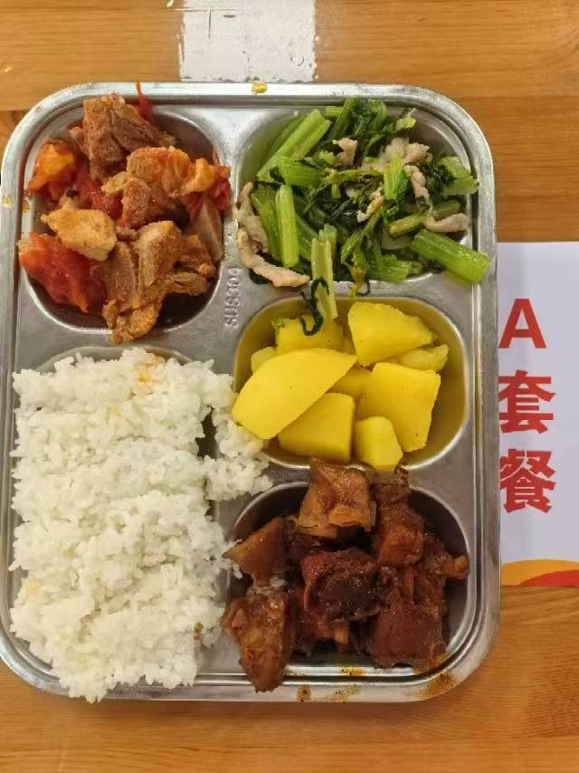
 | 酱烧鸭块 | 鸭边腿块150g | 能量 （kcal） | 966.50
 | 番茄排骨 | 去颈小排块140g,番茄20g,番茄酱3g | 蛋白质 （g） | 50.50
2026-05-28 | 芹菜肉丝 | 毛芹100g,肉丝15g | 脂肪 （g） | 36.10
星期四 | 咖喱土豆 | 土豆110g,咖喱粉0.5g | 碳水 （g） | 109.90
 | 米饭 | 海丰优质大米110g | 钙 （mg） | 81.00
 | 榨菜蛋汤 | 榨菜丝10g,光明鲜鸡蛋20g | 铁 （mg） | 6.60
 |  |  | VA （μg） | 115.90
 |  |  | VC （mg） | 19.40
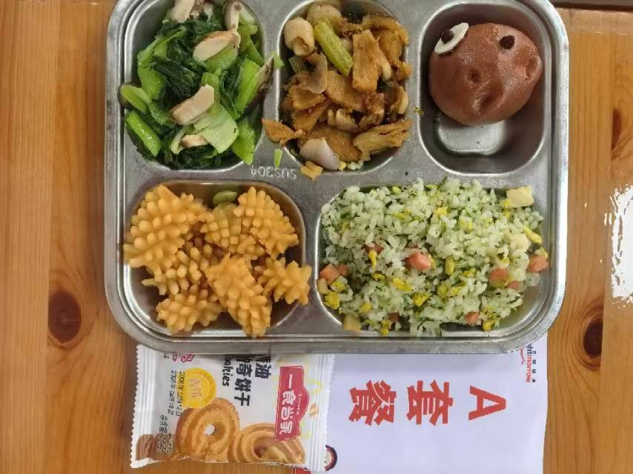
 | 酱爆鱿鱼花 | 鱿鱼花100g,洋葱15g,青圆椒10g | 能量 （kcal） | 854.70
 | 孜香小炒肉 | 肉片100g,毛芹10g,洋葱20g,胡萝卜5g,孜然粉0.5g | 蛋白质 （g） | 54.30
2026-05-29 | 熊仔豆沙包 | 熊仔豆沙包1只 | 脂肪 （g） | 17.10
星期五 | 香菇青菜 | 鲜香菇10g,青菜100g | 碳水 （g） | 120.90
 | 荠菜春笋蛋炒饭 | 荠菜5g,笋丁20g,盐水方腿10g,光明鲜鸡蛋20g,海丰优质大米110g | 钙 （mg） | 173.10
 | 绿豆百合汤 | 绿豆20g,百合干1g | 铁 （mg） | 7.90
 | Happyday（一食当家黄油曲奇） | 一食当家黄油曲奇1包 | VA （μg） | 236.40
 |  |  | VC （mg） | 76.60

B
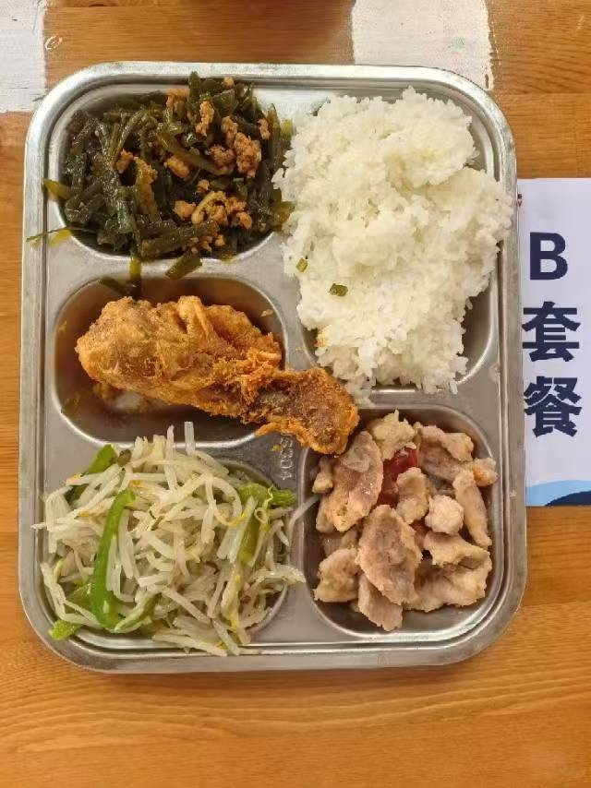
 |  | 中学18元B套 学生菜单
日期 | 菜谱 | 原料 | 营养
 | 脆皮鸡腿 | 鸡腿150g | 能量 （kcal） | 817.90
 | 茄香肉片 | 肉片85g,洋葱10g,番茄20g | 蛋白质 （g） | 56.60
2026-05-25 | 鱼香海带丝 | 肉糜20g,干海带丝25g | 脂肪 （g） | 20.70
星期一 | 翡翠银芽 | 青圆椒10g,绿豆芽100g | 碳水 （g） | 101.30
 | 米饭 | 海丰优质大米110g | 钙 （mg） | 125.80
 | 冬瓜薏米小排汤 | 冬瓜35g,薏米仁5g,去颈小排块15g | 铁 （mg） | 6.70
 |  |  | VA （μg） | 38.50
 |  |  | VC （mg） | 22.80
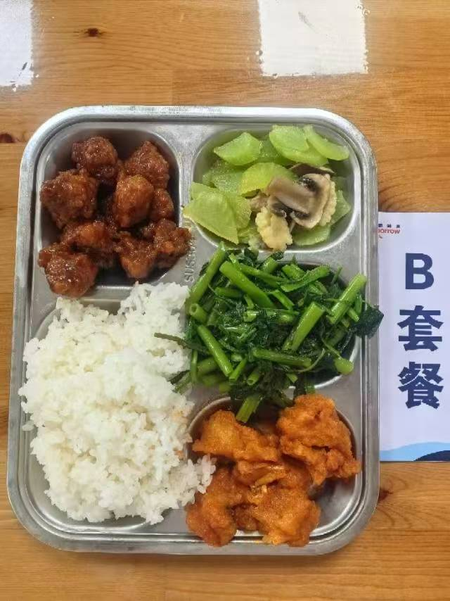
 | 茄汁鱼块 | 带皮带骨巴沙鱼130g,番茄酱8g | 能量 （kcal） | 848.10
 | 糖醋里脊 | 咕咾肉100g | 蛋白质 （g） | 49.80
2026-05-26 | 玉米笋莴笋肉片 | 015g,毛莴笋90g,肉片10g,鲜蘑菇10g | 脂肪 （g） | 20.50
星期二 | 蒜茸空心菜 | 空心菜110g | 碳水 （g） | 116.10
 | 米饭 | 海丰优质大米110g | 钙 （mg） | 158.90
 | 牛肉粉丝汤 | 牛前肉块15g,粉丝10g | 铁 （mg） | 5.90
 |  |  | VA （μg） | 168.80
 |  |  | VC （mg） | 9.30
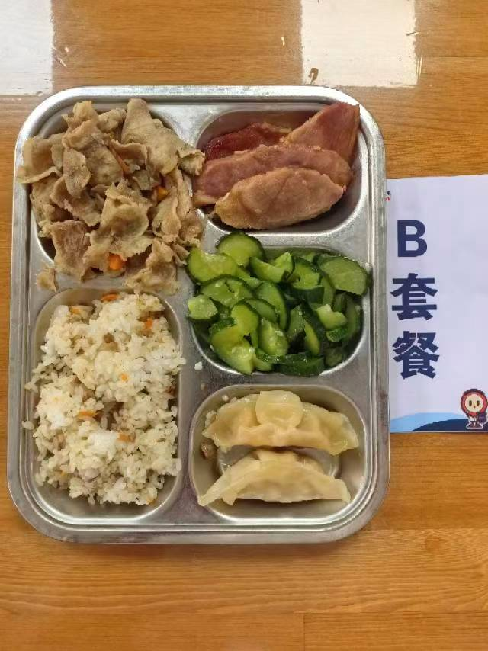
 | 果木烤鸭胸 | 果木鸭胸片100g | 能量 （kcal） | 946.70
 | 葱爆肥牛 | 肥牛卷100g,洋葱20g,胡萝卜10g | 蛋白质 （g） | 51.20
2026-05-27 | 蒸饺 | 蒸饺2只 | 脂肪 （g） | 36.70
星期三 | 葱油黄瓜 | 黄瓜110g | 碳水 （g） | 102.90
 | 飘香牛肉饭 | 牛肉糜20g,洋葱15g,胡萝卜15g,孜然粉0.3g,海丰优质大米110g | 钙 （mg） | 60.50
 | 罗宋汤 | 红肠10g,番茄10g,卷心菜10g,土豆10g,洋葱3g,番茄酱5g | 铁 （mg） | 4.10
 |  |  | VA （μg） | 160.10
 |  |  | VC （mg） | 20.20
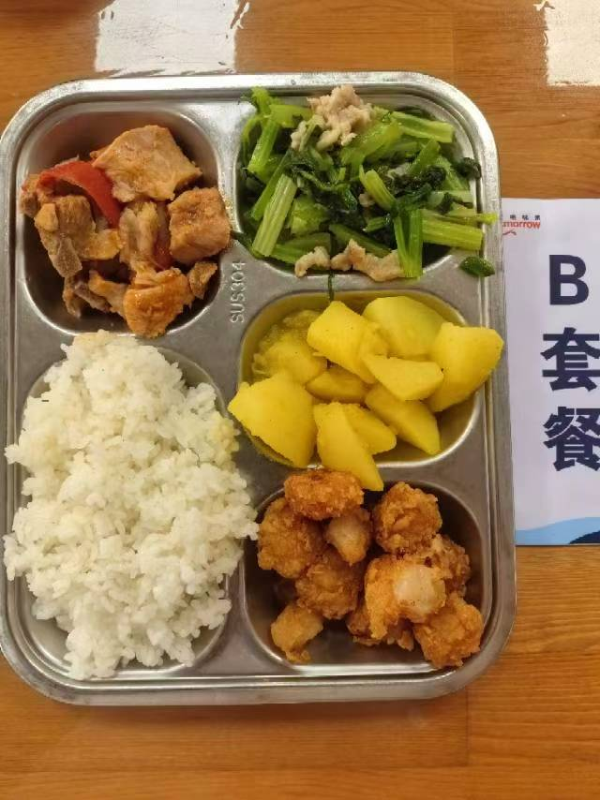
 | 吮指鱼米花 | 鱼米花100g | 能量 （kcal） | 949.90
 | 番茄排骨 | 去颈小排块140g,番茄20g,番茄酱3g | 蛋白质 （g） | 42.70
2026-05-28 | 芹菜肉丝 | 毛芹100g,肉丝15g | 脂肪 （g） | 32.70
星期四 | 咖喱土豆 | 土豆110g,咖喱粉0.5g | 碳水 （g） | 121.20
 | 米饭 | 海丰优质大米110g | 钙 （mg） | 74.90
 | 榨菜蛋汤 | 榨菜丝10g,光明鲜鸡蛋20g | 铁 （mg） | 4.40
 |  |  | VA （μg） | 62.90
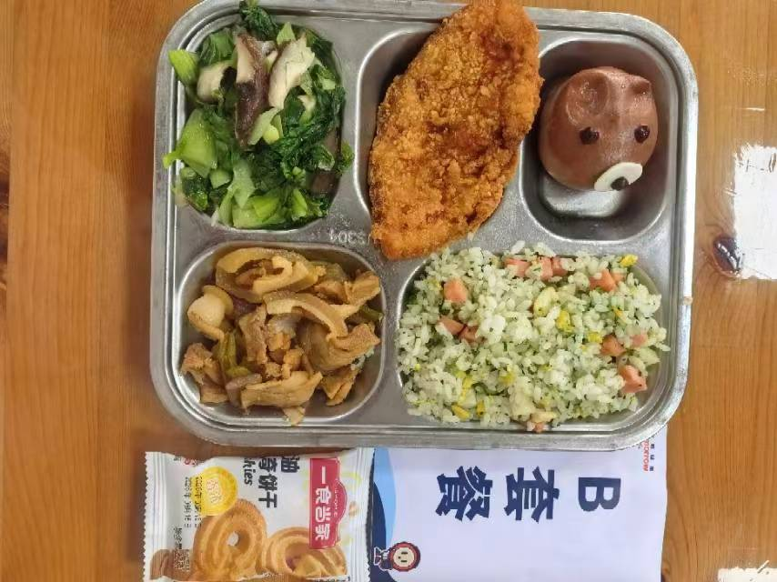
 |  |  | VC （mg） | 19.40
 | 黄金大鸡排 | 卡兹脆鸡排85g | 能量 （kcal） | 874.80
 | 孜香小炒肉 | 肉片100g,毛芹10g,洋葱20g,胡萝卜5g,孜然粉0.5g | 蛋白质 （g） | 58.80
2026-05-29 | 熊仔豆沙包 | 熊仔豆沙包1只 | 脂肪 （g） | 18.00
星期五 | 香菇青菜 | 鲜香菇10g,青菜100g | 碳水 （g） | 119.40
 | 荠菜春笋蛋炒饭 | 荠菜5g,笋丁20g,盐水方腿10g,光明鲜鸡蛋20g,海丰优质大米110g | 钙 （mg） | 124.80
 | 绿豆百合汤 | 绿豆20g,百合干1g | 铁 （mg） | 8.70
 | Happyday（一食当家黄油曲奇） | 一食当家黄油曲奇1包 | VA （μg） | 238.00
 |  |  | VC （mg） | 64.90

